処理概要
プロジェクト名 |  |  |  |  |  |  |  |  | 業務名 |  |  |  | システム名 | 画面ID | 画面名 |  |  | 作成日 | 作成者 | 更新日 | 更新者
EC_Site |  |  |  |  |  |  |  |  | EC_Site |  |  |  | ECシステム |  | ログイン画面 |  |  |  | ジャカ

1.処理概要
ログイン・アカウント作成表示する画面

2.画面レイアウト

 | 【売上予測照会画面】

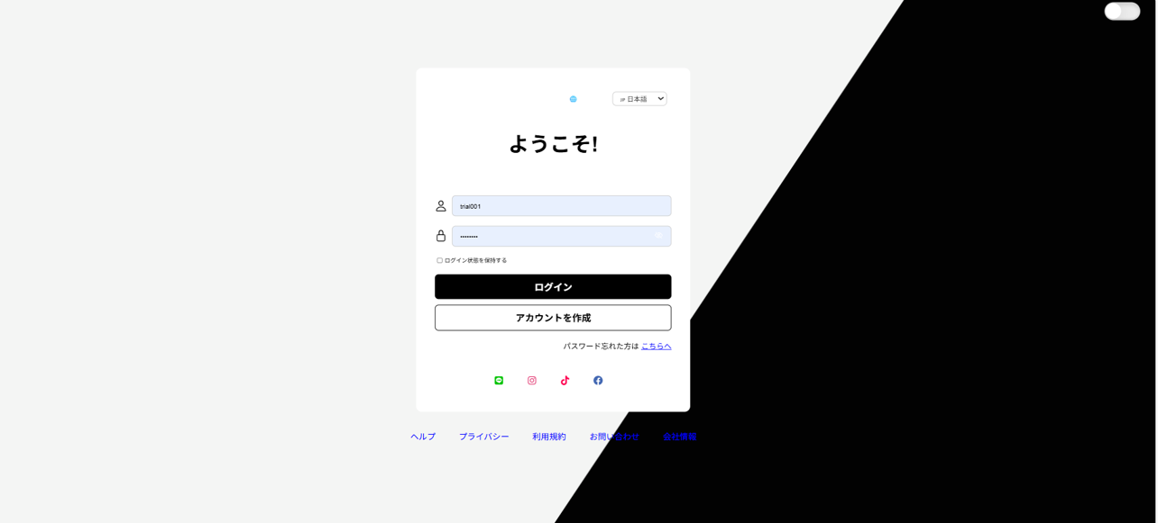
②
①
ロゴ
日／夜

言語選択
⑫

メッセージ
⑪

ユーザーid
③
パスワード
④
セックボックス
⑤
ログイン
⑥
サインアップ
⑦

パスワード忘れて
⑧
SNSリンク
⑨

HTML
⑩

3.操作概要

 | 初期表示： |  | 画面初期表示にて、ユーザーIDおよびパスワード入力欄を空欄で表示し、ログイン機能に必要なボタンやリンクを表示する。
 | アクション |  | ① | 会社ロゴ： | 会社のlogo（左側ロゴ）を表示。デザインの一部。
 |  |  | ② | ダークモード切替スイッチ： |  |  |  | テーマ（ライト／ダーク）を切り替えるトグルボタン。
 |  |  | ③ | ユーザーID入力欄： |  |  | ユーザーIDを入力するテキストフィールド。例: "shai001"
 |  |  | ④ | パスワード入力欄： |  |  | パスワードを入力するパスワード型テキストフィールド。
 |  |  | ⑤ | ログイン状態を保存チェックボックス： |  |  |  |  |  | チェックを入れると、ログイン状態を保存。
 |  |  | ⑥ | ログインボタン： |  | 入力情報をもとに認証処理を実行する。
 |  |  | ⑦ | アカウント作成ボタン： |  |  | 新規ユーザー登録画面へ遷移する。
 |  |  | ⑧ | パスワードを忘れた場合リンク： |  |  |  |  | パスワード再設定ページへのリンク。
 |  |  | ⑨ | SNSログインアイコン群： |  |  |  | Google、Instagram、TikTok、Facebookなどの外部ログインを提供。
 |  |  | ⑩ | フッターリンク： |  | ヘルプ、プライバシーポリシー、利用規約、お問い合わせ、会社情報へのナビゲーションリンク。
 |  |  | ⑪ | ようこそメッセージ表示： |  |  |  | ログイン画面上部に表示されるウェルカムテキスト（静的表示）。
 |  |  | ⑫ | 言語切替ドロップダウン： |  |  |  | 使用する言語（例：日本語、英語）を選択可能なプルダウン
 | 画面離脱時： |  | 特になし

4.オブジェクト構成
本画面で利用するオブジェクトのCRUDは以下の通り。
No |  | オブジェクト名 |  |  | API参照名 |  |  |  |  |  | CRUD |  | コメント
1 |  | ユーザー |  |  | U_ID |  |  |  |  |  |  | R | 入力したユーザーIDとパスワードを確認するには、こちらを参照してください。
2 |  | トカン |  |  | ロカル |  |  |  |  |  | C |  | ログインが成功すると認証トークンが発行されます。
3 |  | セッション |  |  | session |  |  |  |  |  | C |  | ログイン成功後にセッションを作成する

5.メッセージ一覧
本画面で利用するメッセージは以下の通り
No |  | メッセージID |  |  |  |  |  | 種別 |  |  | メッセージ |  |  |  | 表示方法 |  | 説明
1 |  | ⑪ |  |  |  |  |  | テキスト |  |  | ようこそ！ |  |  |  | フォントサイズ: 44px, フォントカラー: 黒 (グラデーション), フォントウェイト: Bold, 配置: 中央揃え, 効果: background-clip テキスト使用、透明 fill |  | ログイン画面の挨拶
2 |  | ① |  |  |  |  |  | 画像 |  |  | 「ロゴ」 |  |  |  | height: 65px; width: 55px; position: absolute; margin: 20px 28px;
3
4
5

6.アクター（利用者）
本画面で利用するメッセージは以下の通り
No |  | 利用部門 |  |  | プロファイル名 |  |  |  |  |  |  |  | ライセンス |  |  | 説明（権限制御）

